Sheet1
设备实时信息表
字段名 | 数据类型 | 长度 | 可空 | 备注 | 疑问
设备编号 | 字符串 | 50 | N |  | 1.比如十五分钟发送一次数据，那么最后一次数据有用，中间数据不会再显示？2.更新时间表示采集时间还是入库时间？3.安装地点需要记录吗？
设备名称 | 字符串 | 25
安装地点？ | 字符串 | 50
温度 | 浮点
电量 | 浮点
信号强度 | 浮点
状态 | 整数 |  |  | 报警、离线、正常
更新时间 | 时间 |  | N

设备告警表
字段名 | 数据类型 | 长度 | 可空 | 备注 | 疑问
设备编号 | 字符串 | 50 | N
设备名称 | 字符串 | 25
安装地点？ | 字符串 | 50
事件类型 | 整型 |  | N | 故障、超高、超低 | 需要建立静态表码？
事件等级 | 整型 |  |  | 1、2、3、4？ | 需要建立静态表码？
开始时间 | 时间
完成时间 | 时间
处理状态 | 布尔 |  |  | 未确认、未确认
确认时间 | 时间
确认人 | 字符串
备注 | 字符串
入库时间？ | 时间

设备信息表
字段名 | 数据类型 | 长度 | 可空 | 备注 | 疑问
设备编号 | 字符串 | 50 | N
设备名称 | 字符串 | 25 | N
经度 | 浮点
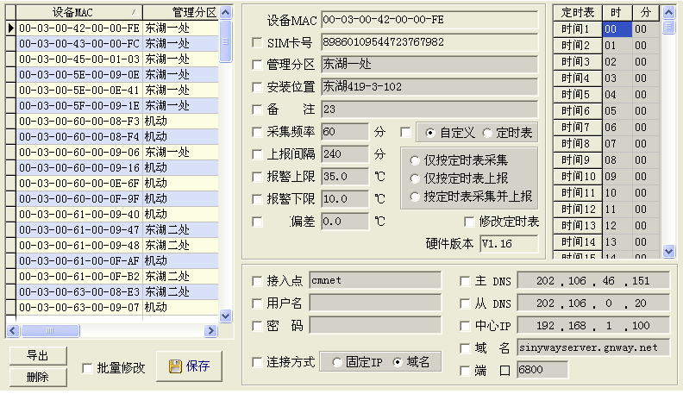
维度 | 浮点
设备MAC | 字符串 | 20
SIM卡号 | 字符串 | 25
片区 | 字符串 | 50
安装位置 | 字符串 | 50
备注 | 字符串 | 100
采集频率 | 整数 |  |  | 分钟
上报间隔 | 整数 |  |  | 分钟
报警上限 | 浮点 |  |  | 摄氏度 | 是否需要统一设置？
报警下限 | 浮点 |  |  | 摄氏度
偏差 | 浮点 |  |  | 摄氏度
接入点 | 字符串 | 20
用户名 | 字符串 | 20
密码 | 字符串 | 20
硬件版本 | 字符串 | 20
主DNS | 字符串 | 50
从DNS | 字符串 | 50
中心IP | 字符串 | 50
域名 | 字符串 | 50
端口 | 整数
连接方式 | 整数 |  |  | 固定IP、域名
定时表？
维护人员 | 字符串
液晶屏显示类型 | 整数 |  |  | 选择项：完整显示、基本显示、天气预报、不显示
是否启用紧急按钮 | 布尔 |  |  | 是/否

设备类别表
字段名 | 数据类型 | 长度 | 可空 | 备注 | 疑问
类别ID |  |  |  | 单独一个页面去维护树状结构。
类别名称 | 字符串
上级类别ID
层级 | 整数
备注

设备日志记录表
字段名 | 数据类型 | 长度 | 可空 | 备注
设备号 |  |  | N |  | 更换设备、添加设备？
设备名称 |  |  | N
设备安装地点
录入人
录入时间
备注

设备维护人员表
字段名 | 数据类型 | 长度 | 可空 | 备注
姓名
电话
备用电话
电子邮件
住址
备注

设备参数配置表
字段名 | 数据类型 | 长度 | 可空 | 备注
天气预报地区 |  |  |  | 用于在地图上显示天气预报
新建设备时的默认配置？ |  |  |  |  | 那些需要默认，那些不需要？
系统预警相关参数？ |  |  |  |  | （曲线图范围、入库需要）

用户表
字段名 | 数据类型 | 长度 | 可空 | 备注
登陆名
密码
姓名
电话
邮箱
角色

角色表
字段名 | 数据类型 | 长度 | 可空 | 备注
角色编号
角色名称

系统模块表
字段名 | 数据类型 | 长度 | 可空 | 备注
模块编号
模块名称

权限表
字段名 | 数据类型 | 长度 | 可空 | 备注
角色编号
模块编号

